Note
■ Business Flow

난임지원 관리
S
난임지원 급여반영
E

■ 사용자/권한
 | * 모성보호 담당자 | C/R/U/D 권한

■ 특이사항
 | * 난임지원 담당자는 결재완료(1,7,9) 내역 중 지원방법이 급여인 데이터을 선택하여 추가지급,공제관리(일회성,기간성)에 반영한다.

[가이드라인]
 | ※ Business Flow
 | -. 작성 설계문서에 포함되는 프로그램의 복잡성을 고려하여, 프로그램의 흐름도를 작성하여, 프로그램의 이해도를 높이기 위해 작성을 진행한다.
 | > 프로그램의 Screen이 3개이상일 경우, 프로그램의 사별, 플랜트별등 분기처리되는 Logic 존재 시 작성.
 | -. 본 프로그램의 전후 흐름을 파악하기 위한 비즈니스 사전 조건, 사후 조건 등을 서술형으로 기술하는 것도 가능하다.
 | -. 내용 변경 시 해당 변경 영역을 녹색박스로 표시, 박스 상단우측에 (개정이력 작성일 : 변경사항)을 기입한다. 삭제는 취소선 처리한다.이전 버전의 변경 표시와 셀 색은 초기화한다.(박스/표시 삭제)

 | ※ 사용자/권한
 | -. 사용자(액터)의 권한과 역할 설명한다.
 | -. 내용 변경 시 해당 변경 영역을 녹색박스로 표시, 박스 상단우측에 (개정이력 작성일 : 변경사항)을 기입한다. 삭제는 취소선 처리한다.이전 버전의 변경 표시와 셀 색은 초기화한다.(박스/표시 삭제)
 | ※ 특이사항
 | -. 특이사항 기술한다.

화면디자인
 | ■ UI화면 스케치
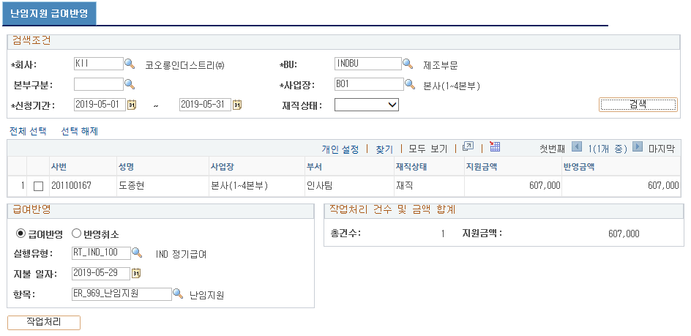

 | ■ 추가설명 (선택)
 |  | ▶회사, BU, 사업장, 신청일자 입력 후 검색(필수입력)
 |  | - 결재상태 값이 결재완료(1,7,9)이고 지원방법이 급여인 데이터를 사원별, SEQ(반영 전일 경우 0, 반영 후인 경우 한번업무실적 배치코드)로 집계하여 조회한다.
 |  | ▶신청기간은 당월 1일 ~ 말일로 셋업한다.
 |  | ▶급여반영 옵션 선택 : 반영할 데이터의 체크박스를 선택한 후 실행유형, 지불일자, 항목(Default ER_959_난임지원) 선택 후 작업처리 버튼 실행
 |  | - 실행시 보상의 추가지급,공제관리(일회성,기간성)에 등록(조치유형 : 새로입력(O) or 추가(A))
 |  | - 실행시 난임지원 신청내역의 실행유형, 지불일자, PIN번호(급여항목), SEQ(한번업무실적 배치코드)를 업데이트 한다.
 |  | ▶반영취소 옵션 선택 : 반영금액이 있는 데이터의 체크박스를 선택한 후 작업처리 버튼 실행
 |  | - 실행시 보상의 추가지급,공제관리(일회성,기간성)에 등록되어 있던 데이터를 삭제
 |  | - 실행시 난임지원 신청내역의 실행유형, 지불일자, PIN번호(급여항목), SEQ(한번업무실적 배치코드)를 초기화 시킨다.

[가이드라인]
 | ※ 화면 디자인은 화면의 구조와 내용을 이해할 수 있도록 그리면된다. 모든 방법 가능하다. UI개발툴(XPlatform, ABAP 등)을 이용하여 그리거나, PPT, 워드, 손그림gif도 가능.
 |  | * 단, 손그림의 경우 화면 개발 후 화면덤프로 교체 필요함.
 | ※ 화면사이즈를 명확히 해야하는 경우는 디자이너와 상의하여 화면크기를 미리 정의하여 위와 같이 눈금형태의 템플릿을 제공받아 사용한다.
 |  | *[R] readonly, default setting
 | ※ 내용 변경 시 해당 변경 영역을 녹색박스로 표시, 박스 상단우측에 (개정이력 작성일 : 변경사항)을 기입한다. 삭제는 취소선 처리한다.이전 버전의 변경 표시와 셀 색은 초기화한다.(박스/표시 삭제)

ERD
■ ERD (혹은 테이블 설명)
* 난임지원 신청 Record
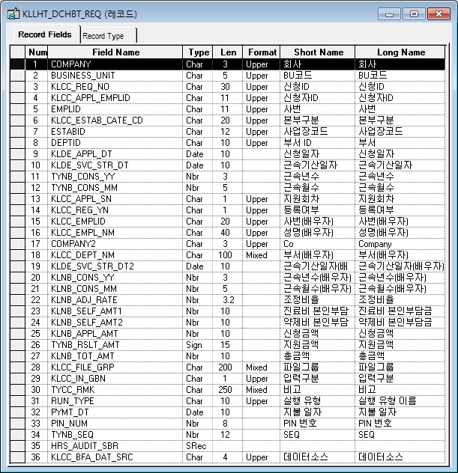
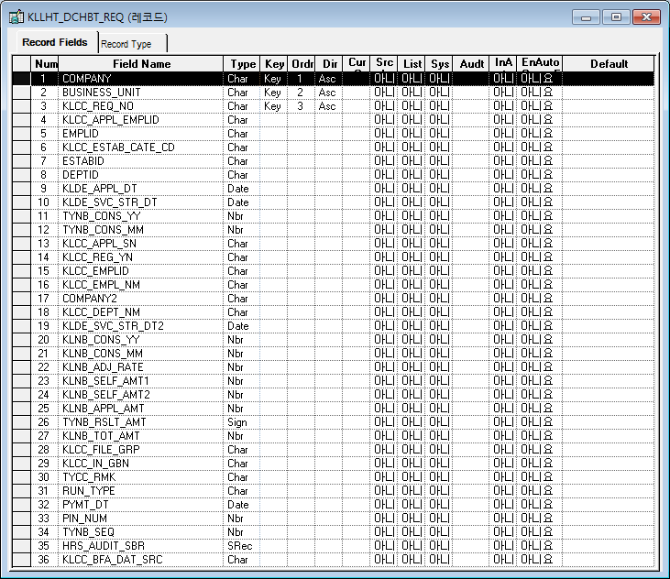

* 결재신청 마스터 Record
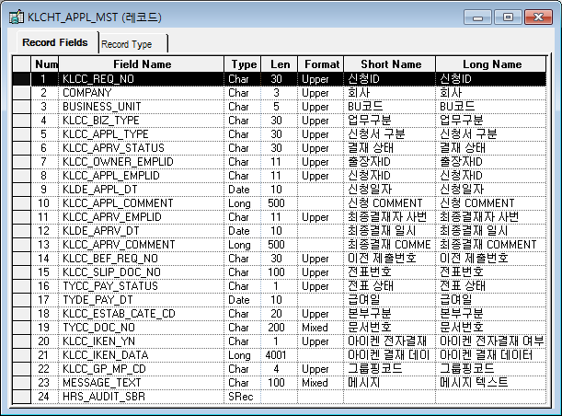
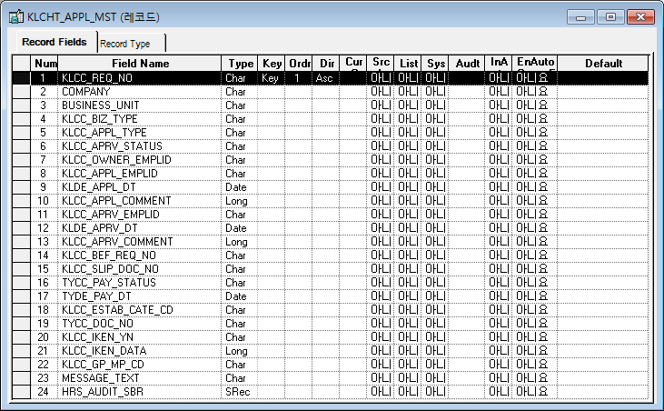

* 추가지급,공제관리(일회성,기간성) Record
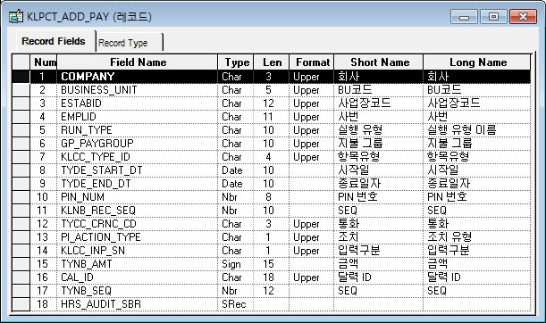
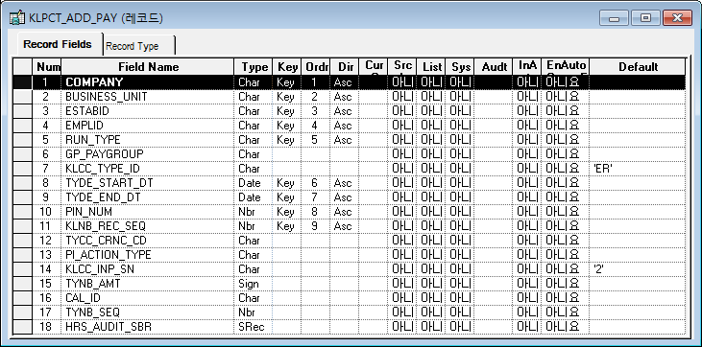

[가이드라인]
※ 테이블의 논리명과 물리명을 작성한다.
※ DA# 에서 물리 탭 선택 후 우측 상단의 "논리명 보기" 를 선택하면 테이블의 논리명과 물리명을 확인할수 있다.

※ History 작성
 | -. 변경 및 추가 되는 내용은 "개정이력작성일" 을 History ID로 표기하여 내역 작성.
 | > 제거되는 내용은 삭제하지 않고, 스트라이크 태그처리하여 , 기존 이력은 관리한다.
 | ※ "History ID" 필드 존재 시 "History ID"에 개정이력 작성일 입력, 존재하지 않을경우 , 변경되는 항목에 "(개정이력 작성일 : 변경사항)"로 내역 관리
 | (예시) "추가","변경","삭제" << "녹색" 바탕으로 표기 , 이전 버전의 변경 부분 중 셀 색을 기존 값으로 원복시켜야 함
 | > (개정이력 작성일 : 저장 필드 추가)
 | > (개정이력 작성일 : 단가필드 계산 계산로직 변경)
 | > (개정이력 작성일 : 비고항목은 TEXT 필드로 단문만 입력 한다. <-- 취소선 처리 )

Event 작성가이드
◈ 화면Control
 | ■ UI화면 요소 설명
 | Screen 영역 | Screen Object | 속성 | Default(초기화) | Default(초기화) | Default(초기화) | 필수 | 필수 | 필수 | Validation | Validation | Validation | Event
 |  |  |  | 본사 권한 | 매장 권한 | LoV | Master 조회 | Master 저장 | 상세조회 | Master 조회 | Master 저장 | 상세조회
1
 | Master 버튼 | 조회 | 버튼 | 활성 | 활성 |  |  |  |  |  |  |  | 클릭시 > [Master 조회logic]
 |  | 저장 | 버튼 | 활성 | 비활성 |  |  |  |  |  |  |  | 클릭시 > [Master 저장logic]
2
 | 상세 버튼 | 상세 조회 | 버튼 | 활성 | 비활성 |  |  |  |  |  |  |  | 클릭시 > [상세조회logic]

◈ logic
 | ■ 로직 설명
 | Logic명 | 처리방법 | 변경일 | 내용 |  |  |  | 메시지
 | Master 조회logic | 서버(CSI) |  | input : 재고DO
3
 |  |  |  | process : 재고DO 검색조건을 확인한다 검색 조건이 없으면 검색 조건을 넣으라는 메시지를 보내준다. 검색 조건이 있으면 검색 조건으로 재고 목록을 조회한다. data참조> [Master 조회] |  |  |  | [MSG(E)] MSG001 : 검색조건을 입력하세요.
 |  |  |  | exception :
 |  |  |  | output : List<재고DO>
 | Master 저장logic |  |  | input : 재고DO
 |  |  |  | process :
 |  |  |  | exception :
 |  |  |  | output : List<재고DO>
 | 상세조회logic | 서버 |  | input : 재고DO |  |  |  | [MSG(E)] MSG002 : ~~는 필수 입력입니다.
 |  |  |  | process :~~~~~~~~~~~~~~ data참조> [상세 조회 ]
 |  |  |  | exception :
 |  |  |  | output : List<재고DO>

◈ data
 | ■ Data 매핑 설명
 | 화면 |  | Xplatform |  | DB |  | calcuration
 | Screen Object |  | Dataset | 화면컬럼 ID | 테이블 | 칼럼 | Master 조회 | 상세조회
 | Master영역 | 부서코드 | dsCond | brndCd | ABCD | dept_cd
 |  | 부서명
 |  | 매장SEQ | dsCond | shopSeq | ABCD | shop_seq
 |  | 매장명
 |  | 매출액 From |  |  |  |  | [실판매가] 합계
 |  | 매출액 To | dsCond | mobileNo | ABCD | mobile_no
 | Grid영역 | Check
 |  | Status
 |  | 등록매장 | dsInfoList | regShopNo | ABCD | REG_SHOP_NO
 |  | 판매매장 | dsInfoList | saleShopNo | ABCD | SALE_SHOP_NO
 |  | 카드번호 | dsInfoList | cardNo | ABCD | CARD_NO
 |  | 고객번호 | dsInfoList | custNo | CUSTOMER | CUST_NO
 |  | 성명 | dsInfoList | custNo | CUSTOMER | CUST_NM

 | [가이드라인]
 | 1 : 화면Control의 Screen Object 중 event가 있다면(버튼/팝업) "필수", "Validation" 항목을 추가하고 내용을 작성한다.
 | 2: 화면Control의 Event 에서 [logic]을 작성하면 logic 탭에서 상세 내용을 기술한다.
 | 3: logic의 내용에서 [data참조]를 작성하면 data 탭에서 상세 내용을 기술한다.

화면디자인 원본
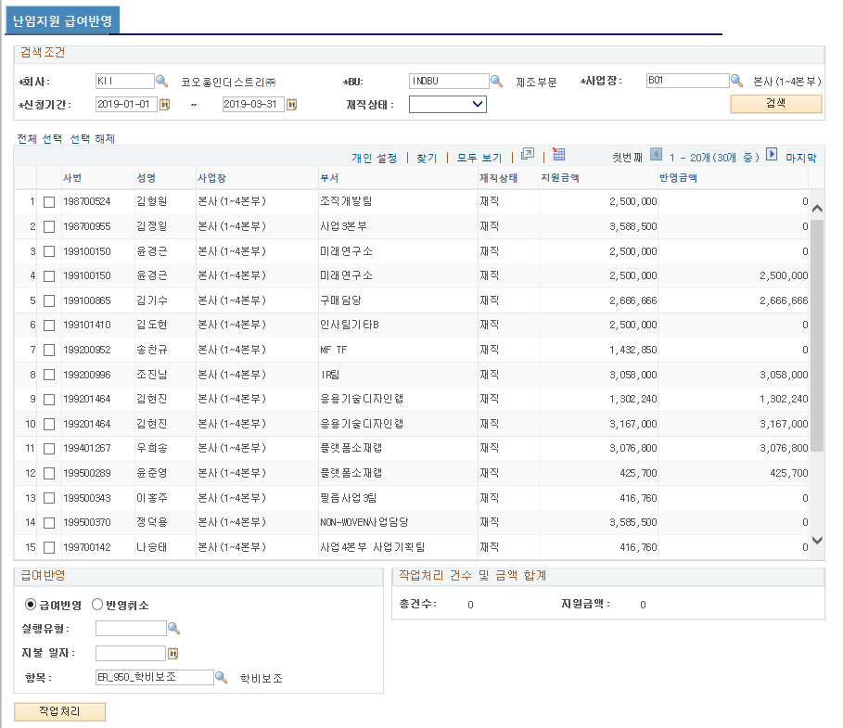
난임지원 결재
개인별 난임지원관리
난임지원현황

-
검색 조건
회사 |  | KLN ㈜코오롱 |  |  |  |  | BU |  |  |  | 사업장
부서 |  |  |  | 예하부서포함 |  |  | 성명
신청일자 |  |  |  |  |  |  | 전자결재 상태

 | 사번 |  | 성명 | 부서 | 직급 | 직책 | 근속기산일 | 근속기간 | 배우자 등록여부 | 신청금액 | 지원금액 | 결재상태 | 상세내역

1
2

난임지원 결재 | 개인별 난임지원관리 | 난임지원현황
난임지원 급여반영

